ご注文承り書
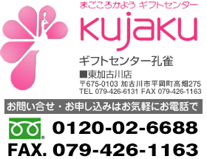
 |  |  | ご 注 文 承 り 書

 |  |  | ＜ 出 産 内 祝 い ＞

 |  | フリガナ |  |  |  |  |  | 電話番号 | のし（上） |  | 内祝
 |  | ご依頼主様
 |  |  |  |  |  |  | 様 |  | のし（下）
 |  | ご住所 |  | 〒

 |  | 連絡先電話番号 |  | ▼お選びください |  | フリガナ |  |  |  | お子様の生年月日
 |  |  |  |  |  | お子様のお名前 |  |  |  | 令和 |  | 年 |  | 月 |  | 日

 |  | メッセージカード |  | ▼お選びください |  |  |  |  |  | 包装紙 |  |  | ▼お選びください
 |  | ※②③④⑤は画像をご注文フォームに添付してください。

お届先 | ご氏名 |  |  | 〒 | お届け先ご住所 |  |  |  | 電話番号 |  | 申込番号 |  |  |  | 品名 |  | カラー | 定価 | 数量
例 | 孔雀太郎 |  |  | 675-0103 | 兵庫県加古川市平岡町高畑275 |  |  |  | 079-426-6131 |  | C2151-600 |  |  |  | ﾉﾘﾀｹ となりのトトロ ﾌﾟﾚｰﾄ |  |  | ¥3,000 | 1
1
2
3
4
5
6
7
8
9
10
11
12
13
14
15
16
17
18
19
20
21
22
23
24
25
26
27
28
29
30
31
32
33
34
35
36
37
38
39
40
41
42
43
44
45
46
47
48
49
50

